Formularz
Formularz ofertowy - zestawienie studni kanalizacji deszczowej wraz z kątami
Zadanie inwestycyjne:Budowa kanalizacji deszczowej w drodze gminnej w m. Miłochowice
Poz. | Charakterystyka
1. | Studnia betonowa rewizyjna fi 800 - 12 szt.
 | OPIS: Studzienka kanalizacyjna betonowa d800 (1040/800), systemowa z prefabrykowanych elementów z betonu o klasie nie niższej niż C35/45 (B45) (wodoszczelność W8, nasiąkliwość nie większa niż 4%, mrozoodporność F150) z przejściami systemowymi szczelnymi przez ściany dla rur, pierścieniami dystansowymi z PP, włazem, stopniami złazowymi oraz fundamentem grubości 15cm z betonu C8/10.Zwieńczenie zgodne z normą PN-EN/124:2015, w studzienkach montowanych w jezdni włazem klasy D400 z wypełnieniem betonowym.
 | Nr studni betonowej | D2 | D3 | D4 | D5 | D6 | D7
 | Charakterystyka | DN 1000 | DN 1000 | DN 1000 | DN 1000 | DN 1000 | DN 1000
 | RT [m npm] | 136.6 | 137.55 | 138.59 | 139 | 138.83 | 139.8
 | Średnica studni [m] | 0.8 | 0.8 | 0.8 | 0.8 | 0.8 | 0.8
 | Głębokość [m] | 0.98 | 1.15 | 1.4 | 1.3 | 1.06 | 1.14
 | RD1 [m npm] | 135.62 | 136.4 | 137.19 | 137.70 | 137.9 | 138.66
 | RD2 [m npm] | 135.62 | 136.4 | 137.19 | 137.7 | 138.05 | 138.66
 | D1 [m] | 0.2 | 0.2 | 0.2 | 0.2 | 0.2 | 0.2
 | D2 [m] | 0.2 | 0.2 | 0.2 | 0.2 | 0.2 | 0.2
 | K0 [°] | 211.3 | 179.00 | 181.3 | 214.00 | 166.30 | 142.5
 | K2 [°] | - | - | - | - | - | -
 | RW1 [m npm] | - | - | - | - | - | -
 | DW1 [m npm] | - | - | - | - | - | -

 | Cena netto [zł]

 | Nr studni betonowej | D8 | D9 | D10 | D11 | D12 | D13
 | Charakterystyka | DN 1000 | DN 1000 | DN 1000 | DN 1000 | DN 1000 | DN 1000
 | RT [m npm] | 139.9 | 140.18 | 140.45 | 141.1 | 141.6 | 142.5
 | Średnica studni [m] | 0.8 | 0.8 | 0.8 | 0.8 | 0.8 | 0.8
 | Głębokość [m] | 1.15 | 1.26 | 1.2 | 1.2 | 1.2 | 1.2
 | RD1 [m npm] | 138.75 | 138.92 | 139.25 | 139.9 | 140.4 | 141.3
 | RD2 [m npm] | 138.75 | 138.92 | 139.25 | 139.9 | 140.4 | -
 | D1 [m] | 0.2 | 0.2 | 0.2 | 0.2 | 0.2 | 0.2
 | D2 [m] | 0.2 | 0.2 | 0.2 | 0.2 | 0.2 | -
 | K0 [°] | 204.7 | 171.3 | 170.6 | 181.7 | 170.7 | 180
 | K2 [°] | - | - | - | - | - | 248
 | RW1 [m npm] | - | - | - | - | - | 141.34
 | DW1 [m npm] | - | - | - | - | - | 0.16

 | Cena netto [zł]

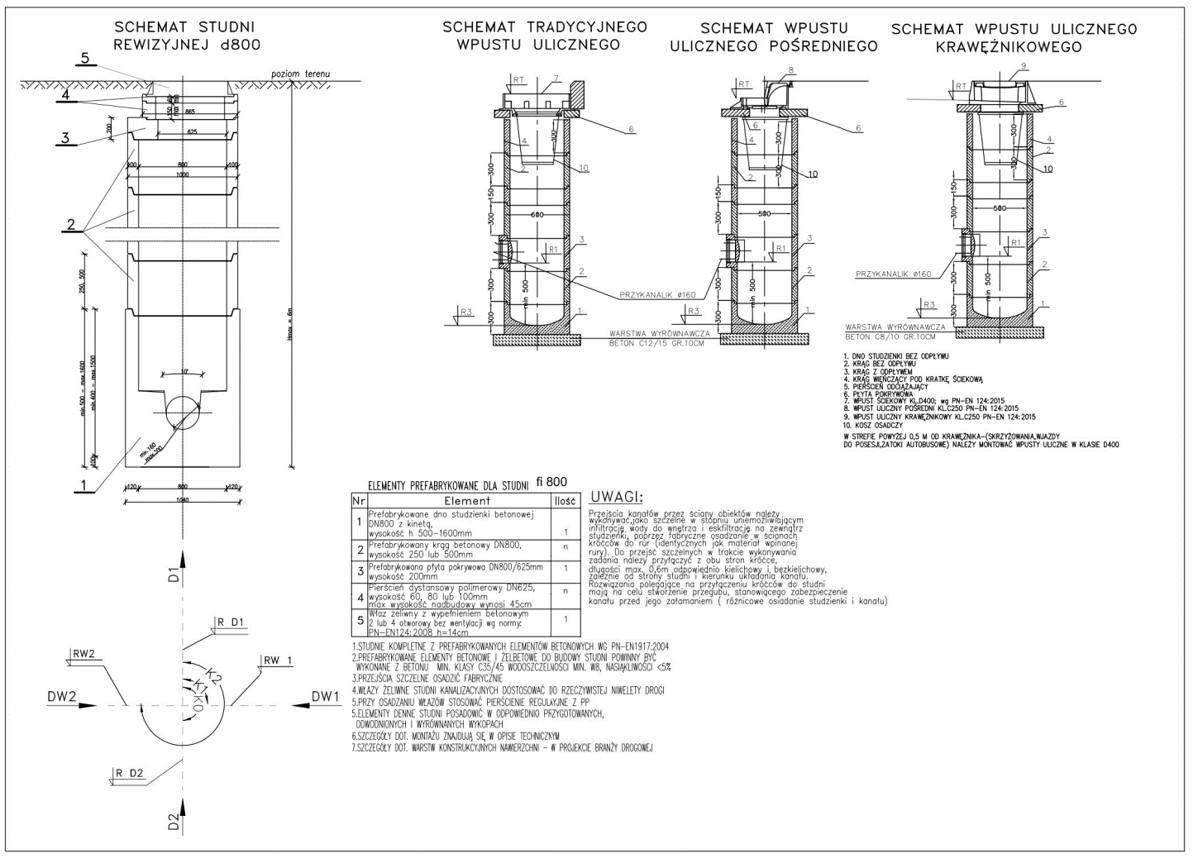
 | Razem cena netto [zł] | 0

2. | Studzienka betonowa osadnikowa z żeliwnym wpustem ulicznym - 10 szt.
 | Studzienki ściekowe uliczne z elementów prefabrykowanych z betonu klasy C35/45 (B45) o średnicy DN 500 mm, wyposażone w osadniki, ze zwieńczeniem w postaci wpustów żeliwnych typu tradycyjnego klasy D400 oraz opcjonalnie (zależnie od potrzeb) pośredniego i krawężnikowego w klasie C250, zgodnych z normą PN-EN124:2015. Montować wpusty z rusztem uchylnym zgodnie z PN-EN 124:2015. Powyżej osadnika zamontować element przyłączeniowy z otworem dla wbudowania przykanalika. Otwory winne być wykonane w zakładzie prefabrykacji i posiadać przejścia szczelne dla przykanalików. Beton użyty do produkcji studzienek winien być zwarty, jednolity we wszystkich elementach, o nasiąkliwości nie większej od 5% i wskaźniku w/c nie większym od 0,45. Pozostałe wymagania zgodne z normą PN-EN 1917, PN-EN 476, PN-EN 1610, PN-EN 12063, PN-B-10736 oraz PN-EN 752 - żeliwny wpust uliczny D400 - prostokątny 400x600 – kołnierz ¾, komplet korpus i ruszt na zawiasach - żeliwo sferoidalne - kolor – czarny - klasa obciążenia – D400 (40 ton) - wysokość H=115 mm

 | Razem cena netto [zł]

3. | Właz żeliwny klasy D400 - 12 szt.
 | OPIS: Właz z wkładką gumową, montowaną fabrycznie oraz wypełnieniem betonowym C35/45 (pokrywą typu BEGU) dwu lub czterootworowy, samoblokujący bez części ruchomych i wentylacji

 | Razem cena netto [zł]

 | Razem [poz. 1,2,3] cena netto [zł] | 0

